Chi tiết địa chất
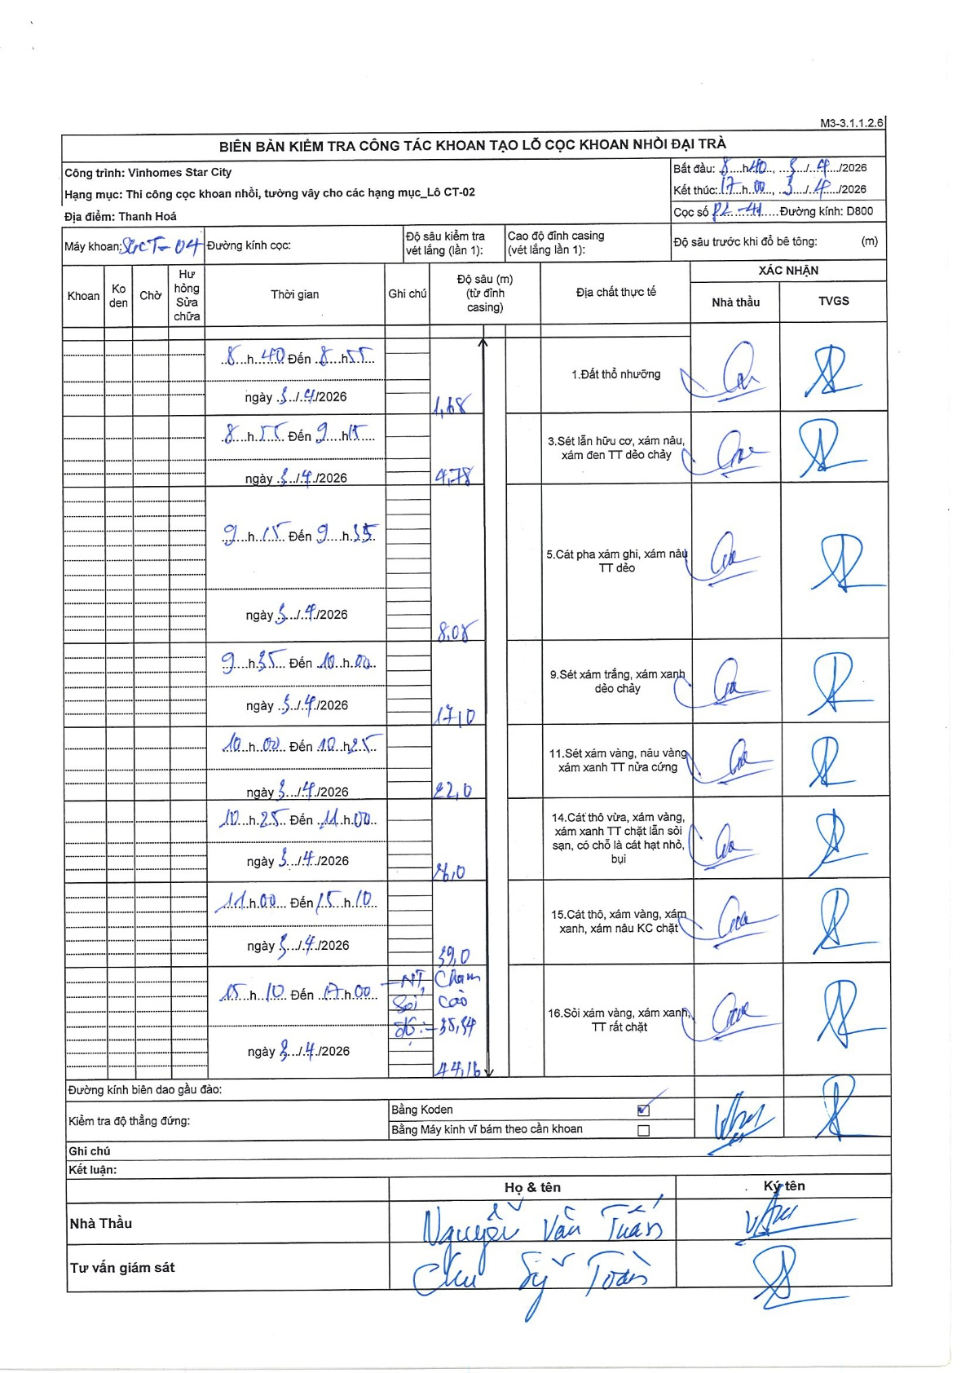
Dự án | Star City Thanh Hóa
Hạng mục | Thi công cọc khoan nhồi, tường vây cho các hạng mục_Lô CT-02
Tên bộ phận | Lô CT-02
Số hiệu cọc | P2-41
Tên Máy khoan | SGCT-KCN0004
Đường kính | D800
Bắt đầu thi công | 08:40 03/04/2026
Kết thúc thi công | 17:00 03/04/2026

Địa chất TT | Đường kính | Mô tả lớp thiết kế | Từ (h) | Đến (h) | Cao độ từ | Cao độ đến | T.Gian (h) | Dài (m) | V (m/h) | Ghi chú
1.Đất thổ nhưỡng | D800 | Đất thổ nhưỡng | 08:40 03/04/2026 | 08:55 03/04/2026 | 0 | -1.88 | 0.25 | 1.88 | 7.52
2 | D800 | Sét lẫn hữu cơ, xám nâu, xám đen TT dẻo chảy | 08:55 03/04/2026 | 09:15 03/04/2026 | -1.88 | -4.78 | 0.33 | 2.9 | 8.7
3 | D800 | Cát pha xám ghi, xám nâu TT dẻo | 09:15 03/04/2026 | 09:35 03/04/2026 | -4.78 | -8.08 | 0.33 | 3.3 | 9.9
4 | D800 | Sét xám trắng, xám xanh dẻo chảy | 09:35 03/04/2026 | 10:00 03/04/2026 | -8.08 | -17.1 | 0.42 | 9.02 | 21.65
5 | D800 | Sét xám vàng, nâu vàng xám xanh TT nửa cứng | 10:02 03/04/2026 | 10:25 03/04/2026 | -17.1 | -22 | 0.38 | 4.9 | 12.78
6 | D800 | Cát thô vừa, xám vàng, xám xanh TT chặt lẫn sỏi sạn, có chỗ là cát hạt nhỏ, bụi | 10:25 03/04/2026 | 11:00 03/04/2026 | -22 | -26 | 0.58 | 4 | 6.86
7 | D800 | Cát thô, xám vàng, xám xanh, xám nâu KC chặt | 11:00 03/04/2026 | 15:10 03/04/2026 | -26 | -39 | 4.17 | 13 | 3.12
8 | D800 | Sỏi xám vàng, xám xanh, TT rất chặt | 15:10 03/04/2026 | 17:00 03/04/2026 | -39 | -44.16 | 1.83 | 5.16 | 2.81 | NT chạm sỏi cao độ -38.54

ẢNH BIÊN BẢN GỐC

